RUWA Spezialmatten
Bestellformular RUWA Spezialmatten / ruwatec
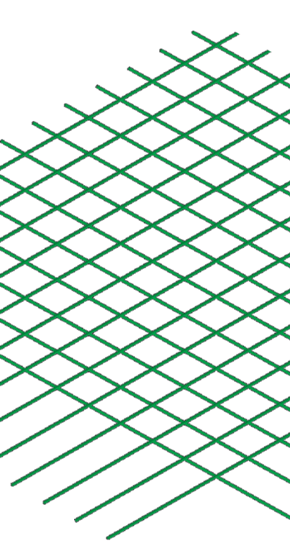
 |  |  |  |  |  |  |  |  |  |  |  |  |  |  |  |  |  |  |  |  |  |  | DE 01-2023
Liste-Nr.*: (*Pflichtangaben) |  |  |  |  | zu Verlegeplan-Nr.: |  |  |  |  |  |  | Gezeichnet: |  |  |  |  |  | Datum: |  |  | Geprüft:

Lieferdatum: |  |  |  |  | Ingenieurbüro*: |  |  |  |  |  |  | Baustelle*: |  |  |  |  |  | Bauteil*:

Kontaktperson Baustelle*:

Telefon-Nr. Baustelle*: |  |  |  |  | Bauunternehmung*: |  |  |  |  |  |  | Lieferadresse*: |  |  |  |  |  | Bemerkung:

RUWA Objekt-Nr.:

SPEZIFIKATIONEN FÜR RUWA SPEZIALMATTEN NACH MASS (Material: B500A, B500B, ruwinox 1.4362 oder ruwinox 1.4462) |  |  |  |  |  |  |  |  |  |  |  |  |  |  |  |  |  |  |  |  |  |  |  | HILFESTELLUNG
Pos. | Qualität (1) | Drahtstärke (2) |  |  | Teilung (3) |  | Drahtüberstände (4) [mm] |  |  |  |  | Format (5) [mm] |  |  | Biegen (6) | Anzahl Drähte [Stk.] |  | Anzahl [Stk.] | Gewicht [kg] |  |  | Bemerkungen |  | Vorschlag Drahtüberstände [mm]
 |  | LD [mm] | QD [mm] |  | LD [mm] | QD [mm]
 |  |  |  |  |  |  | u1 | u2 | u3 |  | u4 | L |  | B |  | LD | QD |  | Matte | Total |  |  |  | u1 | u2 | u3 | u4

Reihenfolge der Ausfüllung |  |  |  |  |  |  |  |  |  |  |  |  |  |  |  | Total

MATTENBEZEICHNUNGEN |  |  |  |  |  |  | SKIZZE FÜR ABBIEGUNGEN / MATTENGEOMETRIE (7)
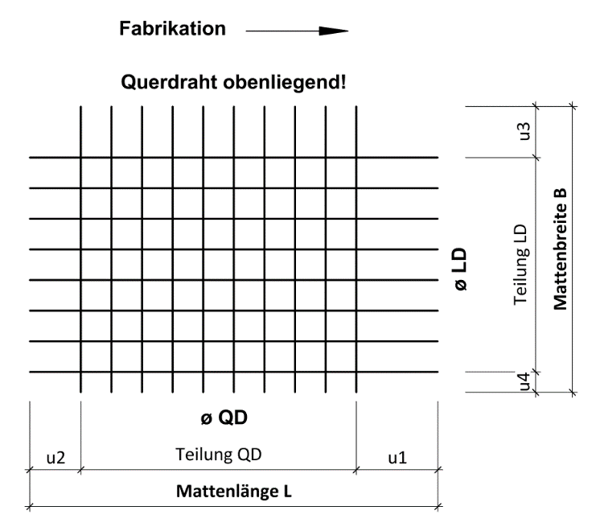

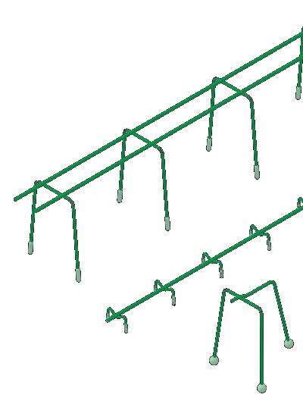

DISTANZKÖRBE SUNO / SUNO-mini / KUFU / KUFU-mini / STÜBÜ
DK |  | Typ |  |  | Anzahl [Stk.] |  | Höhe [cm] |  |  | Länge total [m] |  |  | Fuss [DK] |  |  | Zubehör |  |  |  | Bedarf Zubehör

Reihenfolge der Ausfüllung

FÜR KOMPLIZIERTERE MATTENFORMEN BITTEN WIR SIE, DIE RUWATEC-SOFTWARE ZUR DEFINIERUNG DER MATTEN ZU BENUTZEN. BEI FRAGEN ZUM BESTELLFORMULAR ODER ZU SPEZIALMATTEN /RUWATEC WENDEN SIE SICH BITTE AN UNSERE INGENIEURE.

BEISPIELE
m1 | B500A | 14 | 12 |  | 150 | 150 | 700 | 50 | 600 |  | 50 | 6,000 |  | 2,000 |  | 10 | 36 | 5 | 136.4 | 682
m2 | B500B | 8 | 8 |  | 200 | 200 | 50 | 50 | 50 |  | 50 | 3,500 |  | 1,500 | 1x | 8 | 18 | 3 | 21.7 | 65

ERKLÄRUNGEN
(1) Verfügbare Stahlqualitäten: B500A, B500B, Edelstahl 1.4362 (KWK III), Edelstahl 1.4462 (KWK IV) (2) Die verfügbaren Drahtstärken sind abhängig von der gewählten Stahlqualität. Verhältnis kleinerer Draht zu grösserer Draht ≥0.60 (3) Teilung LD ab 25mm im Raster 25 mm | Teilung QD ab 50mm stufenlos (je nach Stahlqualität abweichend; siehe Katalog) (4) Drahtüberstand LD min. 25 mm, max. einseitig 800/2'000 mm | Drahtüberstand QD min. 10 mm, max. 1'500 mm (u3/u4 max. halbe Mattenbreite) (5) Mattenlänge 800 bis 13'000 mm | Mattenbreite 800 bis 3'000mm (je nach Stahlqualität abweichend; siehe Katalog) (6) Falls Matte gebogen, bitte Biegeskizze ergänzen (7) Biegekante max. 5.00 m | Rundungsbreite max. 3.00m | falls nicht definiert gilt Biegedorndurchmesser d3= 4ø | keine Drähte im Bereich vom Biegedorn

 |  |  |  |  |  |  |  |  |  |  |  | Web | www.ruwa-ag.ch |  |  |  |  |  |  |  |  | LEGENDE
RUWA Drahtschweisswerk AG |  |  |  |  |  |  |  |  |  |  |  | Preisanfrage | info@ruwa-ag.ch |  |  |  |  |  |  |  |  | Pflichtangabe
Burghof 100 |  |  |  | Tel. +41 34 432 35 35 |  |  |  |  |  |  |  | Bestellung | verkauf@ruwa-ag.ch |  |  |  |  |  |  |  |  | optional
CH-3454 Sumiswald |  |  |  | Fax +41 34 432 35 55 |  |  |  |  |  |  |  | Technische Beratung | technik@ruwa-ag.ch |  |  |  |  |  |  |  |  | nicht wählbar

